概述
渲染引擎
 | 渲染引擎的职责是……渲染，也就是把请求的内容显示到浏览器屏幕上。
 | 默认情况下渲染引擎可以显示HTML，XML文档以及图片。 式化的HTML与图片
 | 通过插件（浏览器扩展）它可以显示其它类型文档。比如使用PDF viewer插件显示PDF文件。

渲染过程
 | 解析ＨＴＭＬ构建ＤＯＭ树 => 渲染树构建 => 渲染树布局 => 绘制渲染树

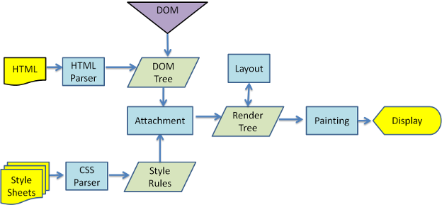

DOM（Document Object Model）
 | 解析器输出的树是由ＤＯＭ元素和属性节点组成的。DOM的全称为：Document Object Model。它是ＨＴＭＬ文档的对象化描述，也是ＨＴＭＬ元素与外界（如Javascript）的接口。
 | ＤＯＭ与标签几乎有着一一对应的关系，如下面的标签

<html>
<head>
<title>My title</title> </head>
<body>
<a href="">My link</a>
<h1>My header</h1>
</body>
</html>
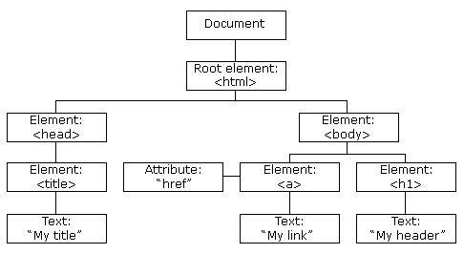

转换成ＤＯＭ树：

浏览器内核
 | 主要分成两部分：渲染引擎(layout engineer或Rendering Engine)和JS引擎。
 | 渲染引擎：
 | 负责取得网页的内容（HTML、XML、图像等等）、整理讯息（例如加入CSS等），以及计算网页的显示方式，然后会输出至显示器或打印机。
 | 浏览器的内核的不同对于网页的语法解释会有不同，所以渲染的效果也不相同。
 | 所有网页浏览器、电子邮件客户端以及其它需要编辑、显示网络内容的应用程序都需要内核。

 | JS引擎则：解析和执行javascript来实现网页的动态效果。

WEB前端的三大构成
页面结构：HTML
 | 超文本标记语言（英语：HyperText Markup Language，简称：HTML）是一种用于创建网页的标准标记语言。
 | 您可以使用 HTML 来建立自己的 WEB 站点，HTML 运行在浏览器上，由浏览器来解析。
 | HTML是通过一系列的标签来描述页面，构成页面的主体部分
<html>
<head>
<title>My title</title> </head>
<body>
<a href="">My link</a>
<h1>My header</h1>
</body>
</html>

页面样式：CSS
 | CSS (Cascading Style Sheets，层叠样式表），是一种用来为结构化文档（如 HTML 文档或 XML 应用）添加样式（字体、间距和颜色等）的计算机语言，CSS 文件扩展名为 .css。

页面操控：Javascript
 | Javascript是脚本语言，它是连接前台和后台服务器的桥梁，它是操纵html的能手，为页面添加各种操作，使页面动起来。如我们在页面上看到的按钮单击后的页面跳转或者弹不出的对话框、警告框等，都是通过JS实现的。
 | 1、原生js，是指最基础的js，没有封装过，但因为各浏览器对js的支持不同，就导致用基础的js编程需要为不同的浏览器写兼容代码。
 | 2、Js库，js框架，是指集成一系列dom操作，API封装，界面UI封装的的库类，常见的有jQuery，extjs等等。使用JS库可以解决浏览器之间的兼容问题，简化JS代码。
 | 3、Js插件，就是集成了帮助程序员轻松完成功能的程序。Js插件用得比较多，网页制作上随处可见。如图片轮换功能，导航制作，上传图片等等。

 | JavaScript 具有以下特点：
 | 1) 解释型脚本语言
 | JavaScript 是一种解释型脚本语言，与 C、C++ 等语言需要先编译再运行不同，使用 JavaScript 编写的代码不需要编译，可以直接运行。
 | 2) 面向对象
 | JavaScript 是一种面向对象语言，使用 JavaScript 不仅可以创建对象，也能操作使用已有的对象。
 | 3) 弱类型
 | JavaScript 是一种弱类型的编程语言，对使用的数据类型没有严格的要求，例如您可以将一个变量初始化为任意类型，也可以随时改变这个变量的类型。
 | 4) 动态性
 | JavaScript 是一种采用事件驱动的脚本语言，它不需要借助 Web 服务器就可以对用户的输入做出响应，例如我们在访问一个网页时，通过鼠标在网页中进行点击或滚动窗口时，通过 JavaScript 可以直接对这些事件做出响应。
 | 5) 跨平台
 | JavaScript 不依赖操作系统，在浏览器中就可以运行。因此一个 JavaScript 脚本在编写完成后可以在任意系统上运行，只需要系统上的浏览器支持 JavaScript 即可。

 | 什么是 jQuery ？
 | jQuery 是一个 JavaScript 函数库。
 | jQuery 库包含以下功能：
 | · HTML 元素选取
 | · HTML 元素操作
 | · CSS 操作
 | · HTML 事件函数
 | · JavaScript 特效和动画
 | · HTML DOM 遍历和修改
 | · AJAX
 | · Utilities
 | 除此之外，jQuery 还提供了大量的插件。

HTML 定义了网页的内容
CSS 描述了网页的布局
JavaScript 控制了网页的行为

DOM
DOM（Document Object Model）

什么是 DOM？

 | DOM的全称为：Document Object Model。它是ＨＴＭＬ文档的对象化描述，也是ＨＴＭＬ元素与外界（如Javascript）的接口。
 | ＤＯＭ与标签几乎有着一一对应的关系，如下面的标签
<html>
<head>
<title>My title</title> </head>
<body>
<a href="">My link</a>
<h1>My header</h1>
</body>
</html>

转换成ＤＯＭ树：

HTML DOM 节点树
 | 在 HTML DOM 中，所有事物都是节点。DOM 是被视为节点树的 HTML。
 | 节点树中的节点彼此拥有层级关系。
 | 我们常用父（parent）、子（child）和同胞（sibling）等术语来描述这些关系。父节点拥有子节点。同级的子节点被称为同胞（兄弟或姐妹）。
 | · 在节点树中，顶端节点被称为根（root）。
 | · 每个节点都有父节点、除了根（它没有父节点）。
 | · 一个节点可拥有任意数量的子节点。
 | · 同胞是拥有相同父节点的节点。
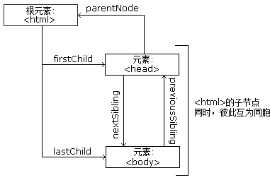

HTML DOM 对象 - 方法和属性
 | 一些常用的 HTML DOM 方法：
 | getElementById(id) - 获取带有指定 id 的节点（元素）
 | appendChild(node) - 插入新的子节点（元素）
 | removeChild(node) - 删除子节点（元素）

 | 一些常用的 HTML DOM 属性：
 | innerHTML - 节点（元素）的文本值
 | parentNode - 节点（元素）的父节点
 | childNodes - 节点（元素）的子节点
 | attributes - 节点（元素）的属性节点

 | 一些 DOM 对象方法：
 |  | getElementById() | 返回带有指定 ID 的元素。
 |  | getElementsByTagName() | 返回包含带有指定标签名称的所有元素的节点列表（集合/节点数组）
 |  | getElementsByClassName() | 返回包含带有指定类名的所有元素的节点列表。
 |  | appendChild() | 把新的子节点添加到指定节点。
 |  | removeChild() | 删除子节点。
 |  | replaceChild() | 替换子节点。
 |  | insertBefore() | 在指定的子节点前面插入新的子节点。
 |  | createAttribute() | 创建属性节点。
 |  | createElement() | 创建元素节点。
 |  | createTextNode() | 创建文本节点。
 |  | getAttribute() | 返回指定的属性值。
 |  | setAttribute() | 把指定属性设置或修改为指定的值。

前后端交互
前端 | 后台

浏览器输入网(URL)

向后台请求HTML
获取HTML资源返回给前端

解析HTML构建DOM并展示页面

初期数据请求
向后台请求初期数据
逻辑处理并获取数据并返回给前端
数据库

返回初期数据
解析初期数据刷新页面

更改页面数据， 并发起提交请求
用户
数据提交请求
向后台发起数据提交请求
校验请求 数据解析 数据更新保存 返回结果
数据库

返回请求结果
更新展示请求结果

习题
1、前端的主要功能
 | 用户看见的界面
 | 提交一些查询信息并展示查询结果

2、介绍一下你对浏览器内核的理解？
 | 主要分成两部分：渲染引擎(layout engineer或Rendering Engine)和JS引擎。
 | 渲染引擎：
 | 负责取得网页的内容（HTML、XML、图像等等）、整理讯息（例如加入CSS等），以及计算网页的显示方式，然后会输出至显示器或打印机。
 | 浏览器的内核的不同对于网页的语法解释会有不同，所以渲染的效果也不相同。
 | 所有网页浏览器、电子邮件客户端以及其它需要编辑、显示网络内容的应用程序都需要内核。
 | JS引擎：
 | 解析和执行javascript来实现网页的动态效果。

3、请简单描述浏览器绘制网页的流程。
 | 解析HTML构建ＤＯＭ树 => 渲染树构建 => 渲染树布局 => 绘制渲染树

4、我们经常使用百度搜索自己需要的信息， 浏览器打开百度 => 输入框输入关键字并点击百度一下 => 网页显示相关信息，这个过程中前后台经历了怎样一个流程？
 | 用户在浏览器地址栏输入网址，也称为 URL；
 | 前端将对应的页面展示用户，在页面打开的过程中，向后端人员索要用户需要的内容；
 | 后端接收到前端索要的信息以后，就去数据库中查找对应的内容信息数据并将数据传送给前端；
 | 前端接收到后端给的查找信息以后，将信息渲染在网页上；
 | 当页面打开时，用户就可以看见想要的内容；

5、请画出下记HTML的DOM树，并说明该DOM树各节点之间的关系：
<html>
<head>
<title>My title</title> </head>
<body>
<a href="">My link</a>
<h1>My header</h1>
</body>
</html>

6、在一个网页中，HTML、CSS、Javascript分别分担什么作用？
 | HTML 定义了网页的内容
 | CSS 描述了网页的布局
 | JavaScript 控制了网页的行为

